Segundo Trimestre 2022
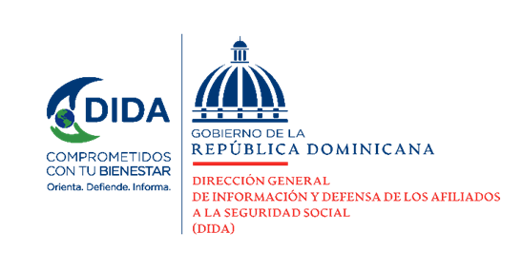

Datos Estadísticos
Dirección de Planificación y Desarrollo
Abril - Junio 2022

Asistencias Brindadas:

Distribucion de Asistencias Brindadas por Tipos de Seguros
Abril-Junio 2022
Tipos de Seguros | Cantidad | %
Informaciones Generales del SDSS | 135,416 | 36.99%
Seguro Familiar de Salud (SFS) | 138,398 | 37.81%
Seguro de Vejez, Discapacidad y Sobrevivencia (SVDS) | 89,748 | 24.52%
Seguro de Riesgos Laborales (SRL) | 2,508 | 0.69%
Total General | 366,070 | 100%
Fuente: Base de datos DIDA

Distribución de Asistencias Brindadas por Oficinas
Abril-Junio 2022
Oficinas | Cantidad
Distrito Nacional (DIDA Central) | 106,412
Santiago | 59,655
San Pedro de Macorís | 40,913
La Romana | 32,397
Cap. Megacentro | 22,450
La Vega | 13,689
Mao | 12,957
Puerto Plata | 12,709
Sambil | 10,652
Higüey | 9,926
Barahona | 9,813
San Francisco de Macorís | 8,475
Samaná | 6,298
Azua | 5,621
San Juan de la Maguana | 4,636
Bahoruco | 4,070
Bávaro | 3,958
San Cristobal | 1,037
Punto Expreso | 402
Total General | 366,070
Fuente: Base de datos DIDA |  |  | 1

Servicio de Defensoría Legal y Atención a Quejas y Reclamaciones:

Quejas, Reclamaciones y Denuncias Atendidas por Tipos de Seguros
Abril-Junio 2022
Tipos de Seguros | Cantidad | %
Informaciones Generales del SDSS | 2,565 | 36.54%
Seguro Familiar de Salud (SFS) | 3,817 | 54.38%
Seguro de Vejez, Discapacidad y Sobrevivencia (SVDS) | 619 | 8.82%
Seguro de Riesgos Laborales (SRL) | 18 | 0.26%
Total General | 7,019 | 100%
Fuente: Base de datos DIDA

Quejas, Reclamaciones y Denuncias Atendidas por Oficinas
Abril-Junio 2022
Oficinas | Cantidad
Distrito Nacional (DIDA Central) | 1,998
Santiago | 1401
San P. de Macorís | 634
CAP Megacentro | 569
La Romana | 445
La Vega | 326
Sambil | 312
Puerto Plata | 301
Mao | 198
Higüey | 167
Samaná | 156
San F. de Macorís | 136
Barahona | 125
Azua | 109
Bávaro | 50
San J. de la Maguana | 41
San Cristobal | 25
Bahoruco | 15
Punto Expreso | 11
Total General | 7,019
Fuente: Base de datos DIDA
 |  |  | 2

Actividades de Promoción Realizadas Sobre el SDSS:

Actividades de Promoción
Abril-Junio 2022
Actividades Realizadas | Cantidad

Charlas Realizadas Sobre el Sistema Dominicano de Seguridad Social | 69
Encuentros y Reuniones de Promoción con Encargados de Recursos Humanos de Empresas Públicas y Privadas | 51
Conversatorios de Orientación Dirigidos a Grupos Organizados y Estudios del SDSS | 2
Talleres Impartidos | 8
Operativos de Orientación y Defensoría en Centros de Salud y Centros de Trabajos | 35
Total General | 165
Fuente: Base de datos DIDA

 |  |  | 3

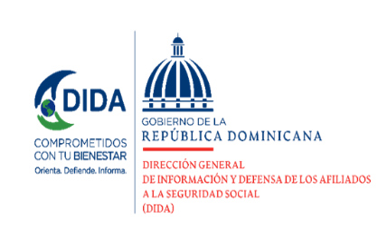

Otros Servicios Solicitados:

Descripción | Cantidad
Consultas Legales Brindadas a Afiliados y Empresas | 57
Certificaciones de Aportes Tramitadas a la TSS y Entregadas a los Afiliados. | 1855
Certificaciones de Aportes Entregadas a los Afiliados Según Convenio con España | 15
Cartas de No Cobertura Entregadas a los Afiliados | 2545
Históricos de Descuentos Solicitados a la TSS y Entregados a los Afiliados. | 17,152
Fuente: Base de datos DIDA

 | Xiomara de Coo.

 | Directora de Planificacion y Desarrollo
 | 4

